EJEMPLOS
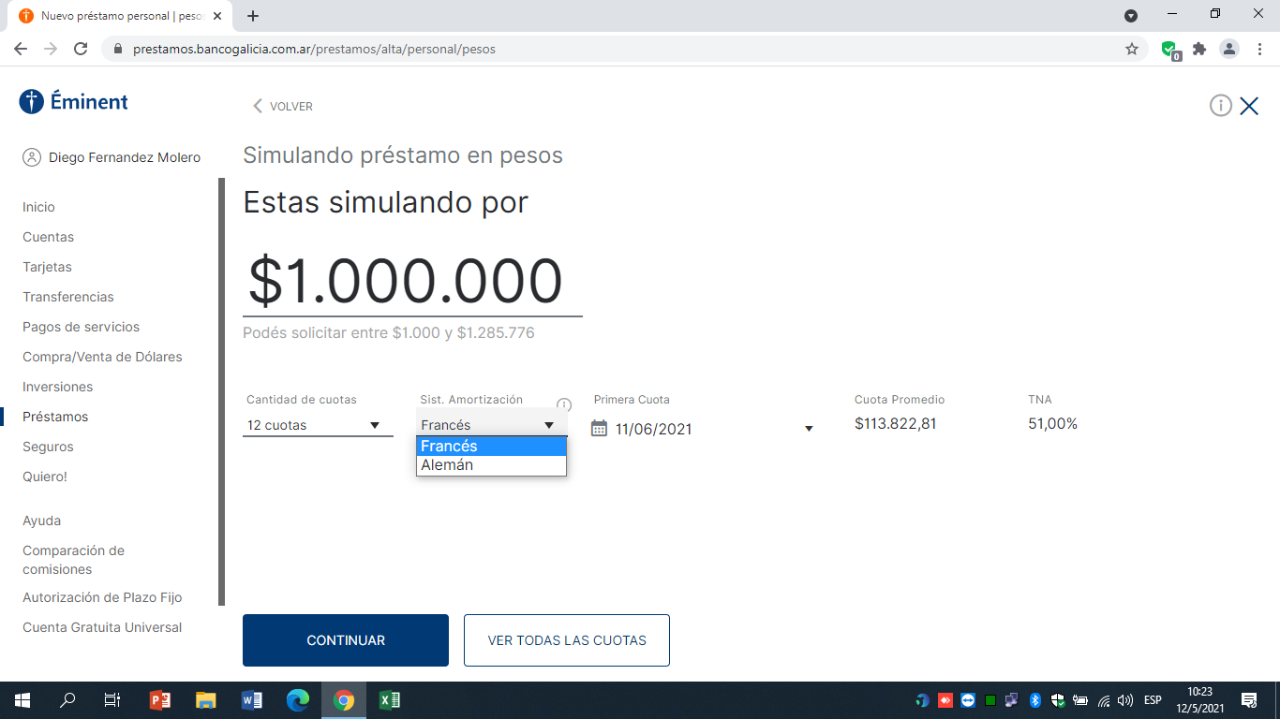
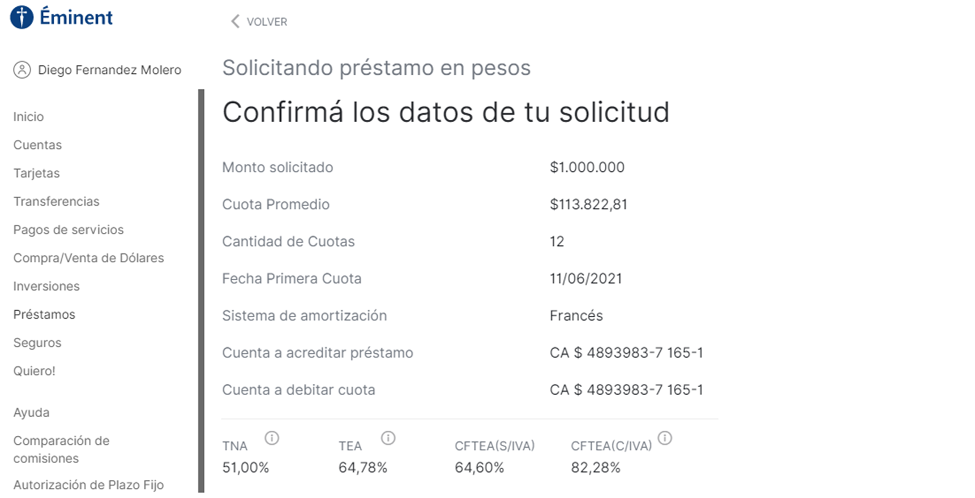
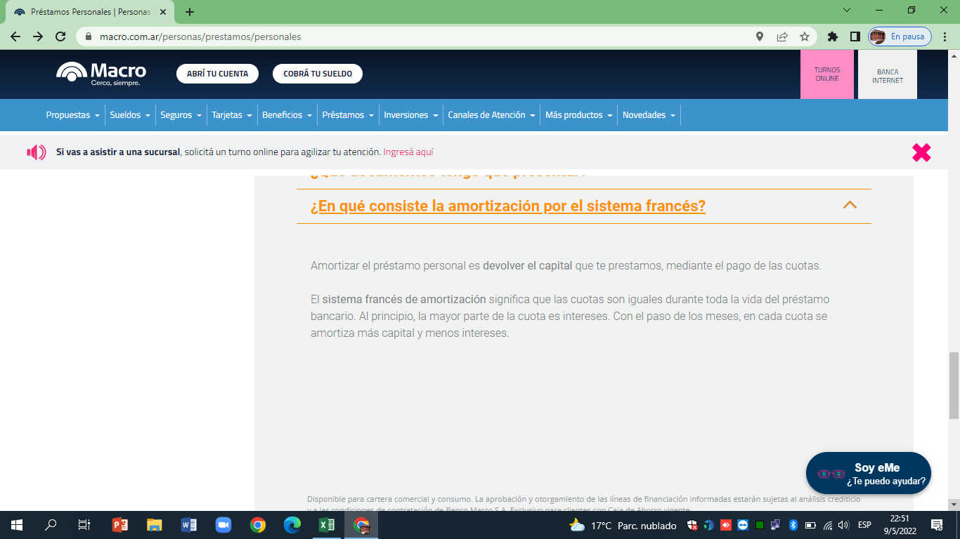
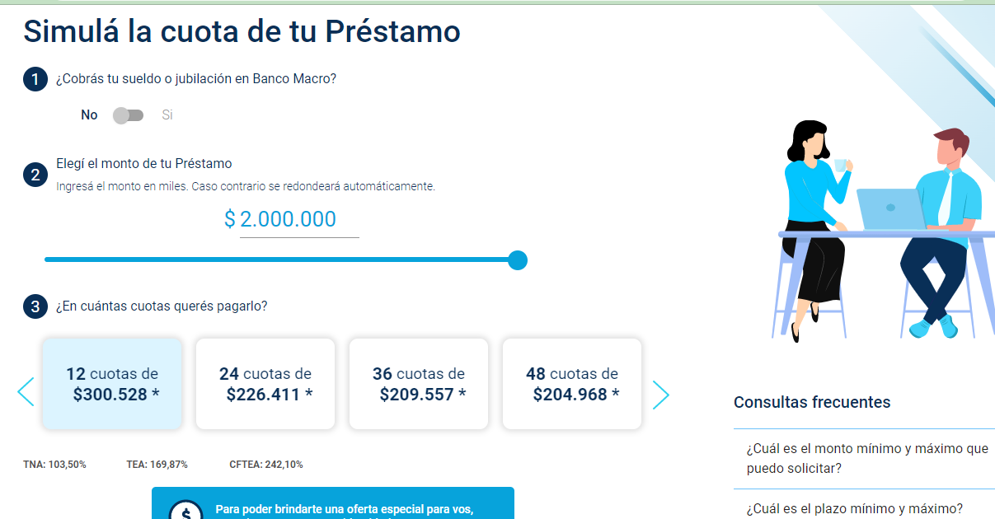
V= |  |  | V es importe solicitado
TNA = |  |  | m es número de capitalizaciones por año
m = | 12 |  | n es número de cuotas
n =
Gastos |  |  | El seguro de vida se calcula como un porcentaje del saldo al inicio de cada mes.
Administrativos= | 0%
IVA= | 0%
Seguro de Vida= | 0.000%

SISTEMA | ALEMÁN
t | Saldo al inicio | Intereses | Capital | Cuota Pura | IVA s/intereses | Seguro de Vida | Cuota Total | Flujo de Fondos

1
2
3
4
5
6
7
8
9
10
11
12
 |  |  |  |  |  |  | TIR Ef Mens
 |  |  |  |  |  |  | CFT (TEA)
 |  |  |  |  |  |  | CFT (TNA)

SISTEMA | FRANCÉS
t | Saldo al inicio | Intereses | Capital | Cuota Pura | IVA s/intereses | Seguro de Vida | Cuota Total | Flujo de Fondos

1
2
3
4
5
6
7
8
9
10
11
12
 |  |  |  |  |  |  | TIR Ef Mens
 |  |  |  |  |  |  | CFT (TEA)
 |  |  |  |  |  |  | CFT (TNA)
SISTEMA | AMERICANO
t | Saldo al inicio | Intereses | Capital | Cuota Pura | IVA s/intereses | Seguro de Vida | Cuota Total | Flujo de Fondos

1
2
3
4
5
6
7
8
9
10
11
12
 |  |  |  |  |  |  | TIR Ef Mens
 |  |  |  |  |  |  | CFT (TEA)
 |  |  |  |  |  |  | CFT (TNA)

